Лист1
Вид | Артикул | Фото | Наименование товара | Название | Материал | Цвет | Цена продажи
Корсеты | W1485 |  | Двухкомпонентный атласный корсет на завязках и с кружевами. Размер S\M\L\XL | Корсет черный | атлас | Черный | 12,000
Корсеты | W2161D | 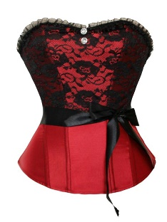 | Корсет - предмет гардероба, который поможет приобрести женщине идеальную осанку, скорректирует фигуру. Размер Размер S\M\L\XL | Корсет красный | Полиэстер, спандекс | Красный | 11,000
Латексный костюм | W83420 |  | Латексный костюм черного цвета поможет Вам создать атмосферу в ролевых играх. Размер One Size | Латексный костюм | Латекс | Черный | 15,000
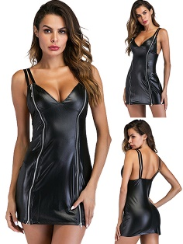
Платье | W146308 |  | Платье из кожи, подойдет и на вечеринку, и в ночной клуб, а также может украсить ролевые игры. Размер S\M\L\XL\2XL\3XL | Платье их кожи | Исскуственная кожа | Черный | 10,000
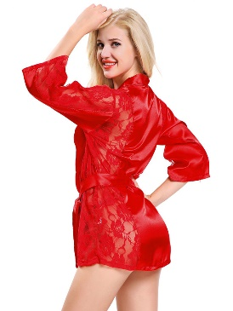
Халатик | W239057A |  | Легкий красный халатик 100% подействует на вашу вторую половинку, наверняка он не будет ожидать такого сюрприза. Размер OneSize | Красный халатик | Шелк, кружева | Красный | 9,000
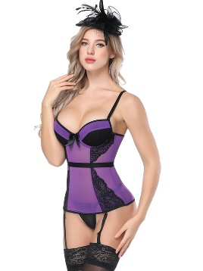
Корсеты | W461803D |  | Корсет с креплением для чулок. Размер S\M\L\XL\2XL | Корсет с креплением для чулок. | 65% спандекс, 35% полиэстер | Фиолетовый | 12,000
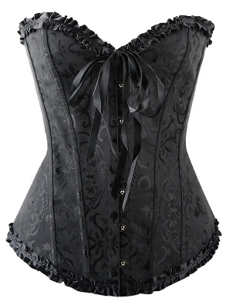
Корсеты | W490819B |  | Корсет - предмет гардероба, который поможет приобрести женщине идеальную осанку, скорректирует фигуру. Размер Размер M\L\XL\2XL\5XL | Корсет черный | Полиэстер, спандекс | черный | 12,000
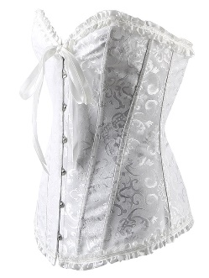
Корсеты | W490819C |  | Корсет - предмет гардероба, который поможет приобрести женщине идеальную осанку, скорректирует фигуру. S\M\L\XL\2XL\3XL\4XL\5XL | Корсет белый | Полиэстер, спандекс | Белый | 12,000
Бантик | W660171B |  | В этом Вы точно можете сказать своей половинке: Лучший мой подарочек - это Я! Размер OneSize | Комплект Бантики | Полиэстер | Черный | 10,000
Платье | W870354 |  | Длинное виниловое платье, использование его может ограничить только фантазия. Размер M\L\XL\2XL | Платье из винила | Винил | черный | 12,000
Платье | W926770B |  | Платье из кожи без руковов. Размер M\L\XL\2XL | Платье из кожи без руковов. | Исскуственная кожа | черный | 10,000
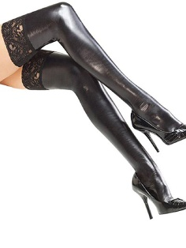
Чулки | W931070A |  | Черные чулки для женщин из искусственной кожи.Размер OneSize | Чулки из кожи | Исскуственная кожа | черный | 10,000
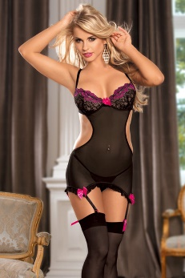
Комплекты | 31032 |  | Комбинация с подтяжками + чулки. Размер OneSize | Комбинация с подтяжками + чулки | 65% спандекс, 35% полиэстер | черный | 10,000
Комплекты | 31037 |  | кружевной бюстгальтер с ремешком спагетти без спинки+чулки, Размер L, XL | кружевной бюстгальтер с ремешком спагетти без спинки+чулки | 65% спандекс, 35% полиэстер | черно-розовый | 10,000
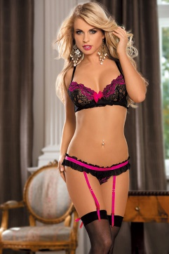
Комплекты | 31033 |  | кружевной бюстгальтер +чулки, Размер L, XL | кружевной бюстгальтер без спинки+чулки | 65% спандекс, 35% полиэстер | черно-розовый | 10,000
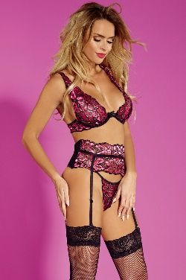
Комплекты | 31075 |  | кружевной бюстгальтер + пояс с чулками.Размер OneSize | кружевной бюстгальтер + пояс с чулками | 65% спандекс, 35% полиэстер | черно-розовый | 10,000
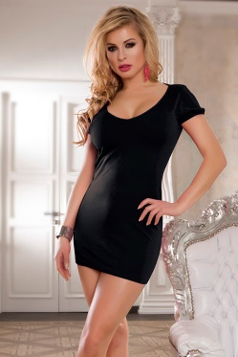
Платье | 20141 |  | Черное платье с вырезами на спине | Черное платье с вырезами на спине | 65% спандекс, 35% полиэстер | черное | 6,000
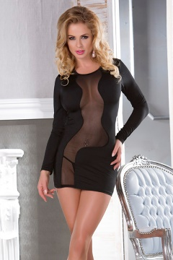
Платье | 20147 |  | Черное платье с прозрачной полоской | Черное платье с прозрачной полоской | 65% спандекс, 35% полиэстер | черное | 8,000
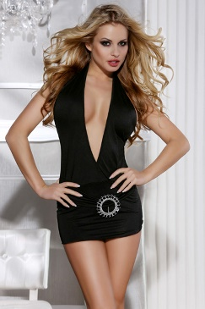
Платье | 20116 |  | Черное платье с очень глубоким декольте и открытой спиной. Размер L, XL | Черное платье с прозрачной полоской | 65% спандекс, 35% полиэстер | черное | 6,000
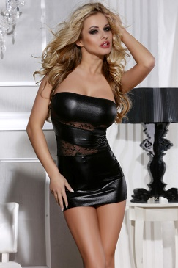
Платье | 20107 |  | Черное платье с прозрачным узором. Размер L, XL | Черное платье с прозрачным узором. | 65% спандекс, 35% полиэстер | черное | 5,000
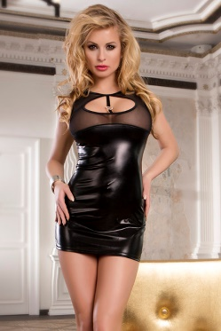
Платье | 20135 |  | Черное платье с прозрачным декольте. Размер OneSize | Черное платье с прозрачным декольте | 65% спандекс, 35% полиэстер | черное | 6,000
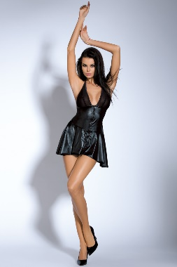
Платье | 20170 |  | Черное платье. Размер OneSize | Черное платье | Исскуственная кожа | черное | 8,000
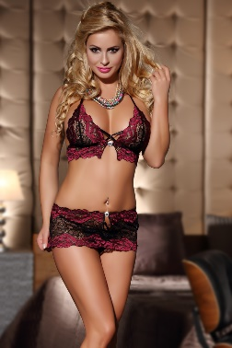
Комплекты | 52767 |  | кружевной бюстгальтер + кружевные трусики. Размер OneSize | кружевной бюстгальтер + кружевные трусики | 65% спандекс, 35% полиэстер | черно-красный | 10,000
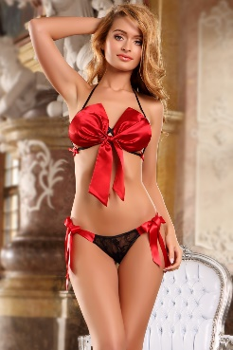
Комплекты | 52755 |  | Бюстгальтер бант + трусики с бантиками. Размер OneSize | Бюстгальтер бант + трусики с бантиками | 65% спандекс, 35% полиэстер | черно-красный | 10,000
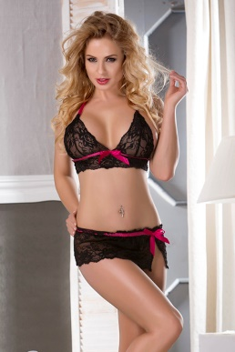
Комплекты | 52728 |  | кружевной бюстгальтер + кружевные трусики. Размер OneSize | кружевной бюстгальтер + кружевные трусики | 65% спандекс, 35% полиэстер | черно-красный | 10,000
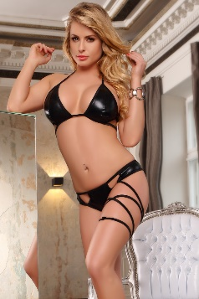
Комплекты | 52746 |  | Бюстгальтер и трусики.Размер OneSize | Бюстгальтер и трусики | 65% спандекс, 35% полиэстер | черный | 10,000
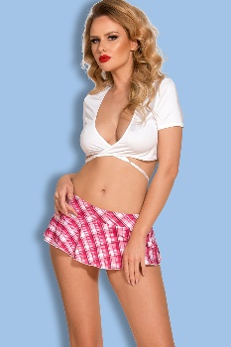
Комплекты | 81478 |  | Топик и убочка.Размер OneSize | Топик и убочка | 65% спандекс, 35% полиэстер | бело-розовый | 10,000
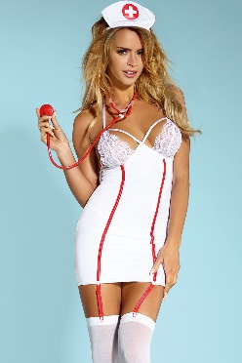
Комплекты | 81420 |  | Костюм медсестры для ролевых игр. Размер L, XL | Костюм медсестры для ролевых игр | 65% спандекс, 35% полиэстер | белый | 10,000
Комплекты | 81466 |  | Костюм медсестры для ролевых игр Размер L, XL | Костюм медсестры для ролевых игр | 65% спандекс, 35% полиэстер | белый | 10,000
Комплекты | 81403 |  | Топик и убочка.Размер OneSize | Топик и убочка | 65% спандекс, 35% полиэстер | бело-розовый | 10,000
Комплекты | 81368 |  | Костюм медсестры для ролевых игр.Размер OneSize | Костюм медсестры для ролевых игр | 65% спандекс, 35% полиэстер | белый | 10,000
Комплекты | 81379 |  | Костюм полицейского для ролевых игр.Размер L, XL | Костюм полицейского для ролевых игр | 65% спандекс, 35% полиэстер | бело-черный | 10,000
Платье | H1034 |  | Прозрачное платье. Размер OneSize | Прозрачное платье | 65% спандекс, 35% полиэстер | черный | 3,000
Платье | H1032 |  | Прозрачное платье. Размер OneSize | Прозрачное платье | 65% спандекс, 35% полиэстер | черный | 3,000
Чулки | H2015 |  | Капроновые чулки. Размер OneSize | Капроновые чулки | капрон | белый | 900
Чулки | H2118 |  | Капроновые чулки. Размер OneSize | Капроновые чулки | капрон | красные | 1,500
Чулки | H2049 |  | Капроновые чулки.Размер OneSize | Капроновые чулки | капрон | черные | 1,500
Чулки | H2111 |  | Капроновые чулки. Размер OneSize | Капроновые чулки | капрон | черные | 1,500

Комбинации | 2125 |  | комбинация с подвязками.Размер OneSize | комбинация с подвязками | 65% спандекс, 35% полиэстер | красный | 3,000

Комбинации | 2132 |  | комбинация. Размер S, M, L, XL, 2XL, 3XL, 4XL | комбинация | 65% спандекс, 35% полиэстер | синий | 3,000

Комбинации | 2118 |  | Комбиницая с подтяжками. Размер OneSize | комбинация | 65% спандекс, 35% полиэстер | Красный | 3,000

Комбинации | 2120 |  | Комбинация с вырезом груди и трусиками. Размер S, M, L, XL, 2XL, 3XL, 4XL | комбинация | 65% спандекс, 35% полиэстер | Красный | 2,000

Комбинации | 2120 |  | Комбинация с вырезом груди и трусиками. Размер S, M, L, XL, 2XL, 3XL, 4XL | комбинация | 65% спандекс, 35% полиэстер | Черный | 2,000

Пеньюар | 2114-1 |  | Пеньюар. Размер OneSize | Пеньюар | 65% спандекс, 35% полиэстер | Черный | 5,000

Пеньюар | 2114-2 |  | Пеньюар. Размер OneSize | Пеньюар | 65% спандекс, 35% полиэстер | Красный | 5,000

Пеньюар | 2114-3 |  | Пеньюар. Размер OneSize | Пеньюар | 65% спандекс, 35% полиэстер | Белый | 5,000

Комбинации | 3209 |  | Комбинация с оборками. Размер OneSize | комбинация | 65% спандекс, 35% полиэстер | Белый | 3,500

Комбинации | 3302 |  | Комбинация. Размер OneSize | комбинация | 65% спандекс, 35% полиэстер | Черный | 3,000

Комбинации | 3365 |  | Комбинация. Размер OneSize | комбинация | 65% спандекс, 35% полиэстер | Черный | 4,000

Комбинации | 3021 |  | Комбинация. Размер OneSize | комбинация | 65% спандекс, 35% полиэстер | <tksq | 3,500

Комбинации | 3386 |  | Комбинация. Размер 2XL, 3XL | комбинация | 65% спандекс, 35% полиэстер | Черный | 2,500

Комбинации | 3517 |  | Комбинация. Размер OneSize | комбинация | 65% спандекс, 35% полиэстер | Синий | 2,500

Комбинации | 3867 |  | Комбинация. Размер OneSize | комбинация | 65% спандекс, 35% полиэстер | Розовый | 5,000
Комбинации | 3603 |  | Комбинация. Размер OneSize | комбинация | 65% спандекс, 35% полиэстер | Черный | 2,500

Комбинации | 3496 |  | Комбинация. Размер OneSize | комбинация | 65% спандекс, 35% полиэстер | Бежевый | 3,500

Пеньюар | 3604 |  | Пеньюар. Размер OneSize | Пеньюар | 65% спандекс, 35% полиэстер | Красный | 4,500

Платье | 3243 |  | Миниплатье. Размер OneSize | Миниплатье | 65% спандекс, 35% полиэстер | Черный | 3,500

Платье | 3291 |  | Миниплатье. Размер OneSize | Миниплатье | 65% спандекс, 35% полиэстер | Черный | 2,500

Комбинации | 3423 |  | Комбинация. Размер OneSize | комбинация | 65% спандекс, 35% полиэстер | Красный | 4,500

Комбинации | 3419 |  | Комбинация. Размер OneSize | комбинация | 65% спандекс, 35% полиэстер | Фиолетовый | 2,500
Корсеты | 7099-1 |  | Корсет из искусственной кожи. Размер M, XL | Корсет | Кожзаменитель | Красный | 6,500

Корсеты | 7099-2 |  | Корсет из искусственной кожи. Размер M, XL | Корсет | Кожзаменитель | Черный | 6,500

Чулки | 1518 |  | Чулки сеточка. Размер OneSize | Чулки сеточка | капрон | черные | 1,000

Чулки | 1520 |  | Чулки с бантиками. Размер OneSize | Чулки с бантиками | капрон | черные | 1,000

Чулки | 1541 |  | Чулки. Размер OneSize | Чулки | капрон | черные | 1,000

Чулки | 1517 |  | Чулки. Размер OneSize | Чулки | капрон | черные | 1,000
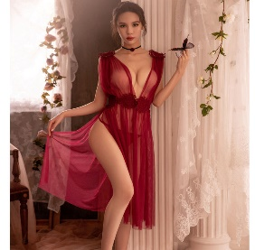
Пеньюар | GR336 -r |  | Легкий пеньюар с кружевами. Размер OneSize | Легкий пеньюар с кружевами | 65% спандекс, 35% полиэстер | бордовый, белый, черный | 6,000
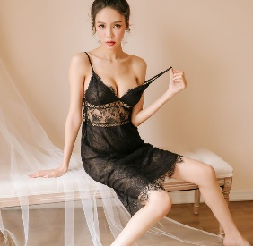
Комбинации | GR140-B |  | Сексуальная комбинация с кружевами. Размер OneSize | Сексуальная комбинация | 65% спандекс, 35% полиэстер | черный | 6,000
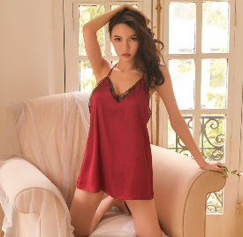
Комбинации | GR251-r |  | Сексуальная комбинация. Размер OneSize | Сексуальная комбинация | 65% спандекс, 35% полиэстер | бордовый, белый | 5,000
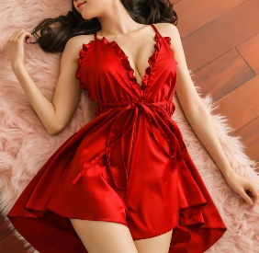
Комбинации | GR102-R |  | Ничто не красит так, как красная ночнушка. Размер OneSize | Сексуальная комбинация | 65% спандекс, 35% полиэстер | красный, белый, черный | 6,000
Платье | LE0368-1 |  | Красное платье с кружевами | Миниплатье с кружевами | 65% спандекс, 35% полиэстер | красный | 5,000
Платье | L0370-2 |  | Белое платье с вырезами по бокам | Белое платье с вырезами по бокам | 65% спандекс, 35% полиэстер | Белый | 4,000
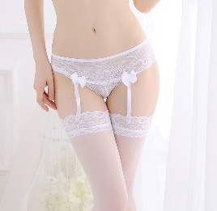
Чулки | LE7022 |  | Трусики с подтяжками для чулок | Трусики с | 65% спандекс, 35% полиэстер | Белый, красный, розовый, черный | 1,000

